表紙
会社評価システム

第1.0版


 |  | v

 | 更新日2023/9/20

4.2.会社評価の登録・変更①
4.2.会社評価の登録・変更

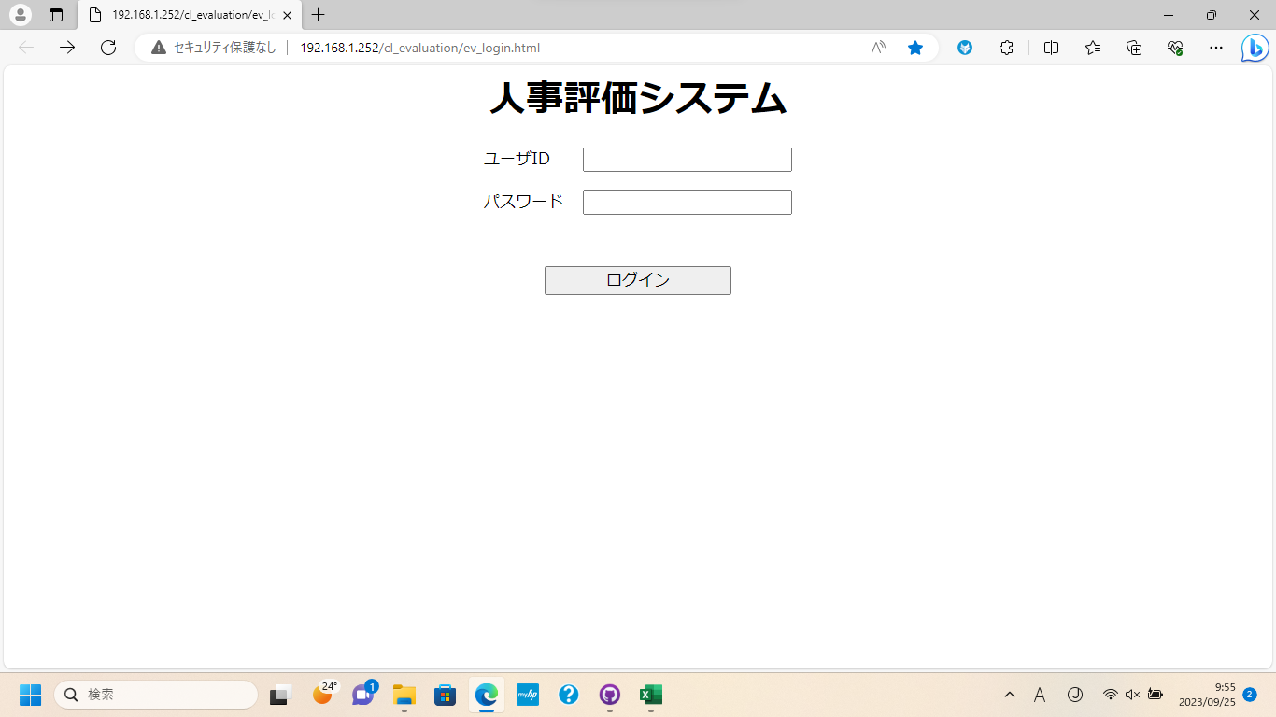
①

②

③

①に[ユーザID]を入力
②に[パスワード]を入力
③のボタンを押下してログイン

4.2.会社評価の登録・変更

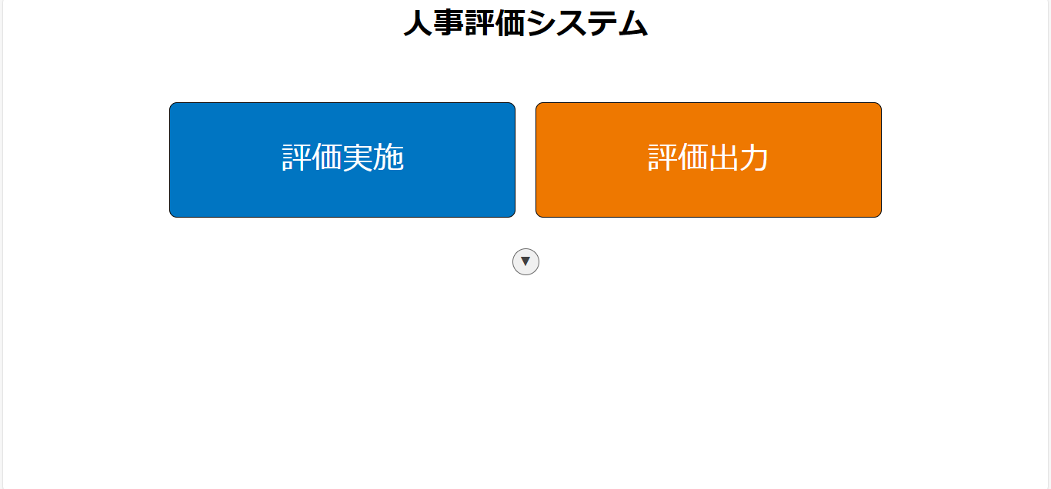

①

①のボタンを押下して[管理メニュー]を表示

4.2.会社評価の登録・変更②
4.2.会社評価の登録・変更

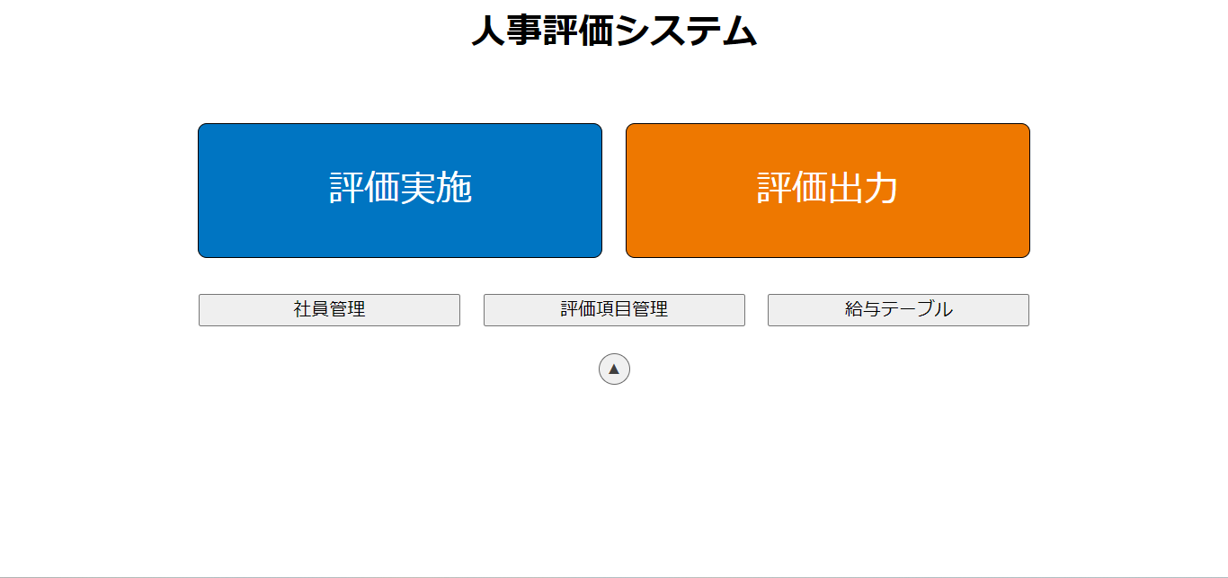

①

①のボタンを押下して[評価項目管理]に遷移

4.2.会社評価の登録・変更

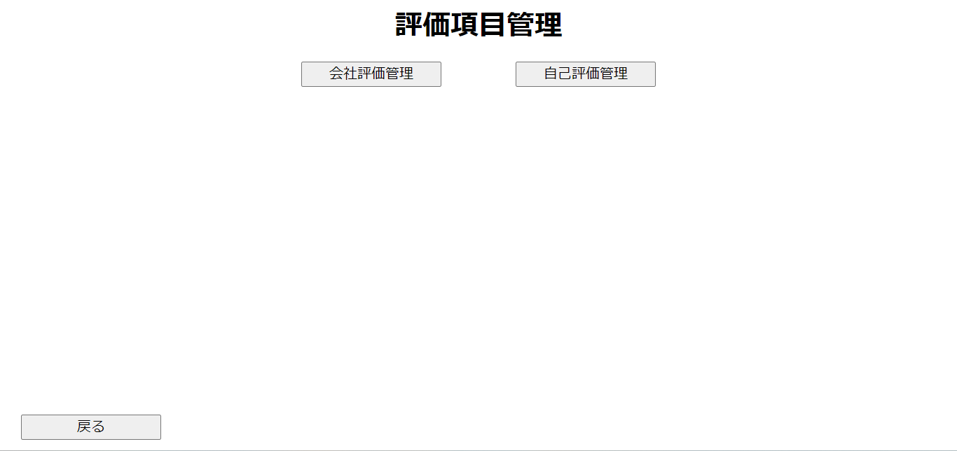
①

①のボタンを押下して[会社評価管理]に遷移

4.2.会社評価の登録
4.2.会社評価の登録

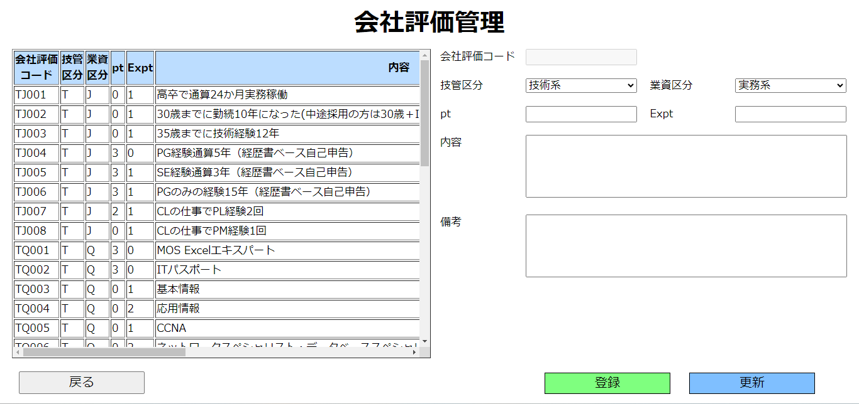
①

②

①の[入力欄]に登録したい[会社評価]のデータを入力
②の[登録]ボタンを押下

4.2.会社評価の登録

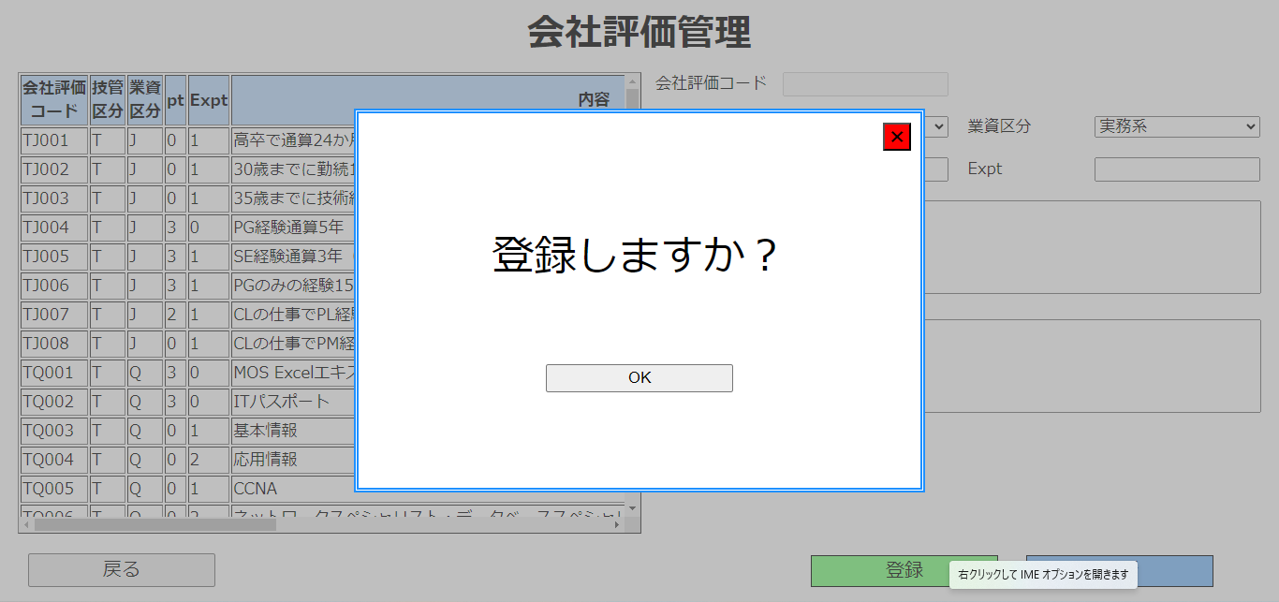

①

①のボタンを押下して登録完了

4.2.会社評価の変更
4.2.会社評価の変更

②

①

③

①の[会社評価テーブル]を押下して更新したい[会社評価]を選択
②の[入力欄]に更新内容を入力
③のボタンを押下

4.2.会社評価の変更

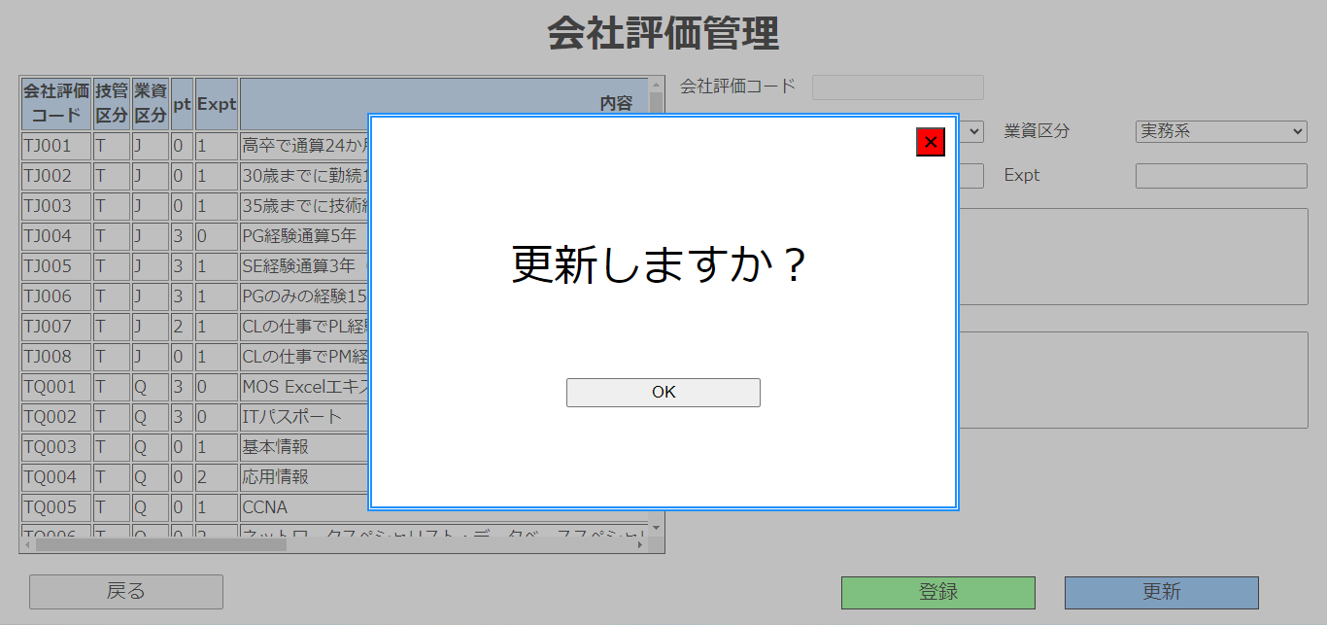

①

①のボタンを押下して更新完了

4.2.自己評価の登録・変更①
4.2.自己評価の登録・変更

①

②

③

①に[ユーザID]を入力
②に[パスワード]を入力
③のボタンを押下してログイン

4.2.自己評価の登録・変更

①

①のボタンを押下して[管理メニュー]を表示

4.2.自己評価の登録・変更②
4.2.自己評価の登録・変更

①

①のボタンを押下して[評価項目管理]に遷移

4.2.自己評価の登録・変更

①

①のボタンを押下して[自己評価管理]に遷移

4.2.自己評価の登録
4.2.自己評価の登録

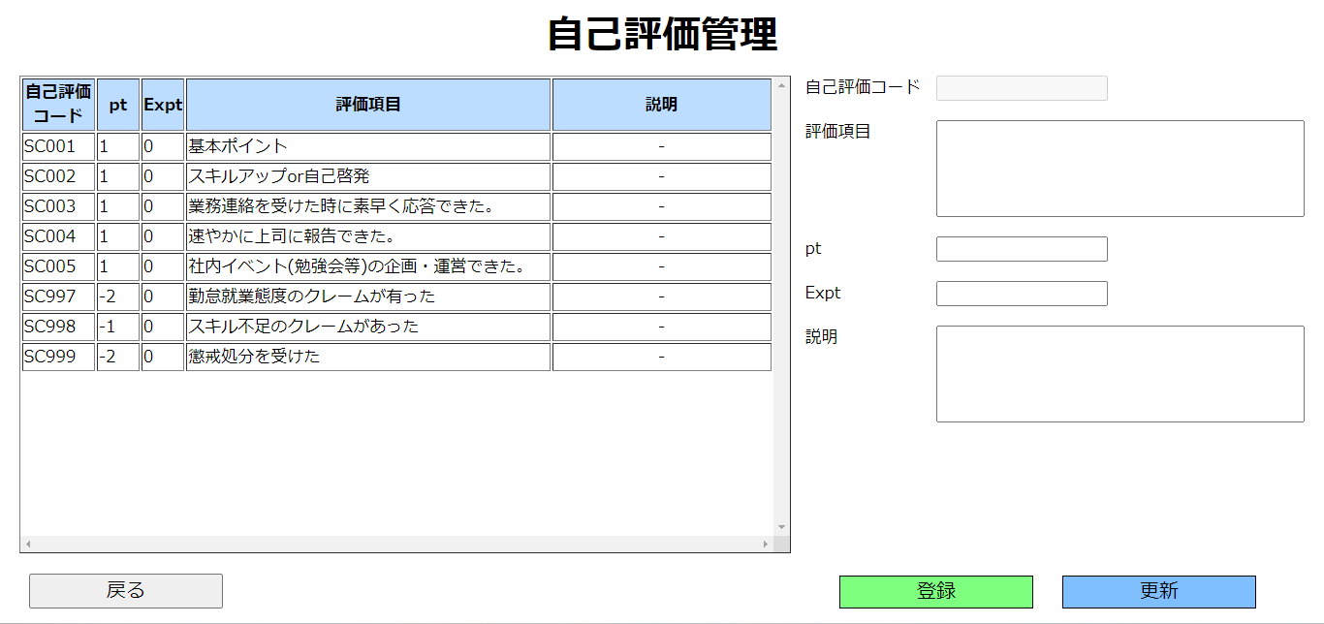
①

②

①の[入力欄]に登録したい[自己評価]のデータを入力
②の[登録]ボタンを押下

4.2.自己評価の登録

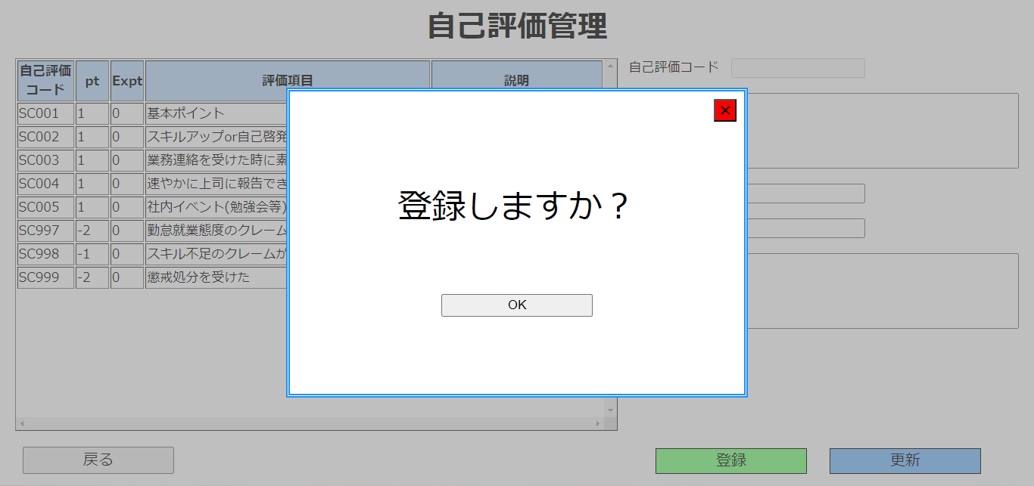

①

①のボタンを押下して登録完了

4.2.自己評価の変更
4.2.自己評価の変更

②

①

③

①の[会社評価テーブル]を押下して更新したい[自己評価]を選択
②の[入力欄]に更新内容を入力
③のボタンを押下

4.2.自己評価の変更



①

①のボタンを押下して更新完了

